ペルソナ
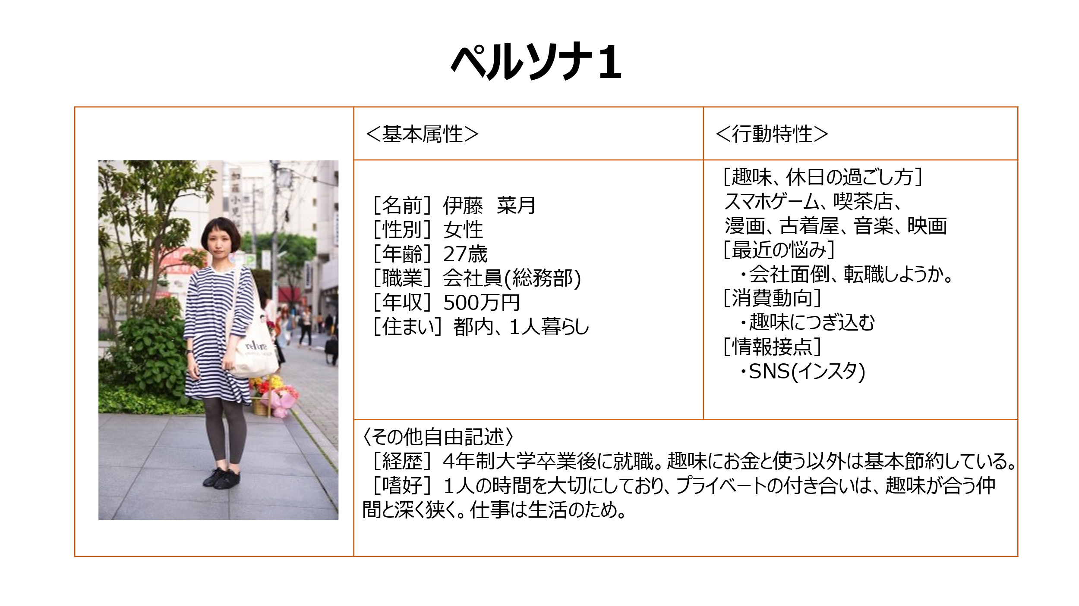

カスタマージャーニー
1.きっかけ発生_気になるグルメができる
グルメ認知
グルメ興味
2.きっかけ発生_アプリに気づく
アプリ認知
アプリ興味
3.グルメ図鑑試してみる
試し使い(図鑑作成)
試し使い(記録機能を知る)
4.グルメ図鑑を使い始める
試し使い(記録機能を使う)
5.ユーザー登録
ユーザー登録
知人
レストラン・カフェ
テレビ・情報誌
SNS(インスタ)
店内チラシ
スマホ広告
電車内広告
テレビCM
自宅
スマホ
たぶん夜？
レストラン・カフェ
週末？
自宅
EarlyAdopter(サブカル女子)がグルメ図鑑を使い始めるまで
ステージ
タッチポイント
●グルメ番組を見る
●喫茶店に行く
●情報誌を立ち読みする
●SNSで流りチェック
●料理待っている間にチラシを目にした
●グルメ番組のTVCM
●情報誌の中で紹介されていた
●帰りの電車で広告を見かけた
●アプリダウンロードしてグルメ図鑑を作成してみる
●週末の予定を考える
●気になるお店をチェックしてみる
●気になるお店に行ってみる
●アプリに料理の写真をアップロードしてみる
●ユーザー登録
行動
●知人と外食する
●メニュー表を見る
●スマホゲーム内の広告を見た
 |  |  | 
●この料理、スイーツ美味しそう
●今度食べてみたい
●へ～、こんなアプリあるんだ
●ちょっと試してみよう
●へ～、こんな簡単に図鑑作れるんだ
●写真貼れたりメモ残せたりして面白そう
●週末この喫茶店行ってみようかな
●お～、面白いかも。次はどのお店行ってみようかな。
●ちょっと面倒くさい。
●でも他の人の図鑑とか見れるようになった。
思考
感情
●図鑑作成機能はシンプル(簡単)に。
●図鑑(記録機能)の見栄えがとても大事！！
●ユーザー登録の手間に対する補填(サービス機能開放など)
気付き

サービスブループリント
流行スイーツを目にする
✔ Instagram眺める
✔ グルメ番組を見る
✔ グルメ雑誌を見る
図鑑請求(キーワード入力)
図鑑眺める/お店決める
図鑑を保存
日にち決める/店に行く
メニューを選ぶ/オーダーする
料理を受け取る
料理写真を撮る
料理を食べる
感想コメント
お会計
想定：「グルメ図鑑」アプリを既に活用しているサブカル女子がとあるグルメに興味を持ち、店に出向き、食べて、アプリに情報記録するまで
時間軸 | 1. 気になるグルメができる | 2. 気になるお店を調べる | 3. お店に行く | 4. 料理を注文する | 5. 料理写真を記録する | 6. 料理を食べる | 7. 料理の感想を記入 | 8. お会計
カスタマーアクション
入力受付(要望聞き取り)
Myリストに図鑑を移動
メニュー名を受け取り
料理写真を受け取り
コメント受け取り
フロントステージアクション
店舗検索
店舗図鑑を出力
作成した店舗図鑑を
DB保存
料理記録ページを作成
料理写真を
記録ページに貼り付け
料理記録ページに
記入
バックステージアクション
店舗リスト作成→図鑑化(データ加工)
(Flask, selenium)
スクレイピングソース：google map
図鑑DBに登録
(Flask, MySQL)
料理記録DBの作成/登録
(Flask, MySQL)
料理記録DBの更新
(Flask, MySQL)
料理記録DB,
図鑑DB更新
(Flask, MySQL)
プロセス

